유지보수등급측정표(전산장비)
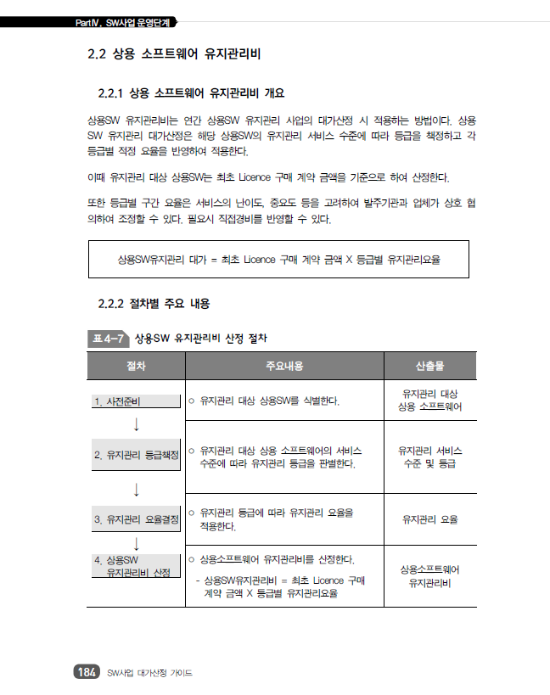
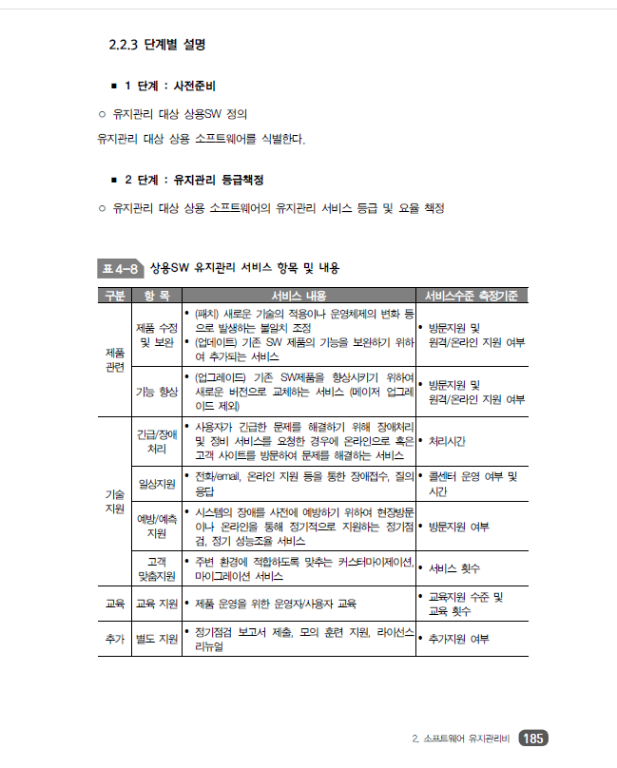
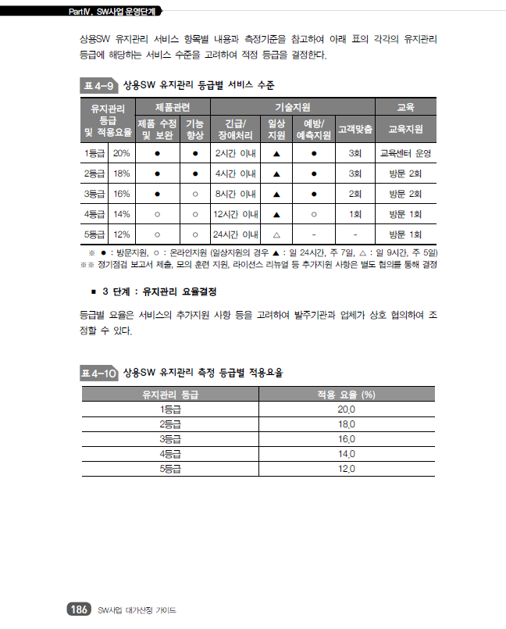
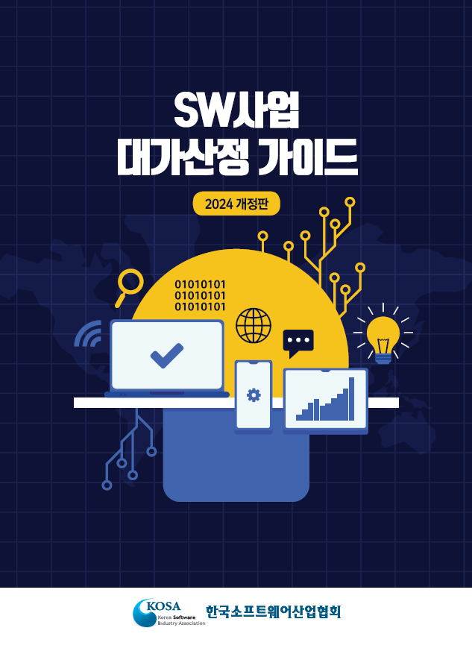

◈ S/W유지보수 등급은 3등급(16%)반영, SW사업 대가산정 가이드( 2024년 개정판 )

참고.운영장비도입내역
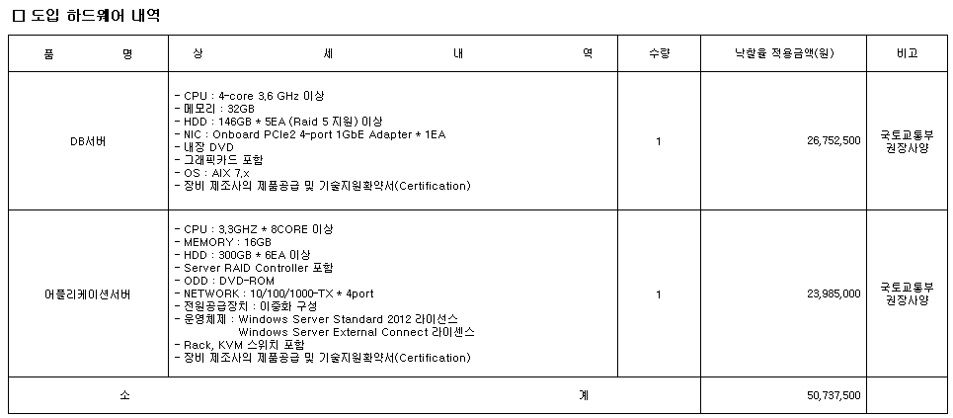
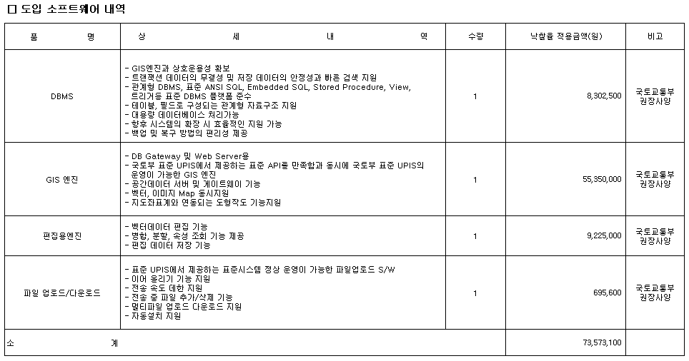
참고. 단양군 도시계획정보체계(UPIS) 고도화 용역 운영장비 도입내역(2014.05)

